Опросный лист
ОПРОСНЫЙ ЛИСТ НА ПРОЕКТИРОВАНИЕ ВЕНТИЛЯТОРОВ КОМПАНИИ RIK
email: zakaz@rik-vent.ru, многоканальный телефон: +7 (495) 104-37-79, сайт: https://rik-vent.ru/
 | ОРГАНИЗАЦИЯ |  |  |  |  |  |  |  | Проектная |  |  | Название установки
 | КОНТАКТНОЕ ЛИЦО |  |  |  |  |  |  |  |  |  |  | Кол-во агрегатов
 | АДРЕС: |  |  |  |  |  |  |  | Монтажная
 | ТЕЛ/Факс: |  |  |  |  |  |  |  |  |  |  | Объект
 | E-mail: |  |  |  |  |  |  |  | Подрядная |  |  | Адрес

АЭРОДИНАМИЧЕСКИЕ ХАРАКТЕРИСТИКИ |  |  |  |  |  |  |  |  |  |  | Дополнительно
 |  |  |  | Расход воздуха |  |  | Напор вентилятора
 |  | Приточный |  |  |  | м3/ч |  | Па |  |  |  |  | Указано полное давление вентилятора
 |  | Вытяжной |  |  |  |  |  |  |  |  |  |  | (с учетом динамического)

Тип вентилятора
 |  | Осевой вентилятор подпора ROP
 |  | Осевой вентилятор подпора крышный ROP-K
 |  | Вентилятор крышный на мотор-колесе евростандарт общеобмен KRV
 |  | Вентилятор крышный на свободном колесе ДУ (выброс вверх) KRV-DU
 |  | Вентилятор крышный на свободном колесе общеобмен (выброс в стороны) KRV-V
 |  | Вентилятор радиальный (улитка) на свободном колесе общеобмен RR
 |  | Вентилятор радиальный (улитка) на свободном колесе ДУ RR-DU

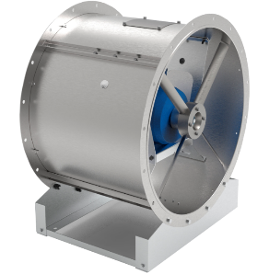
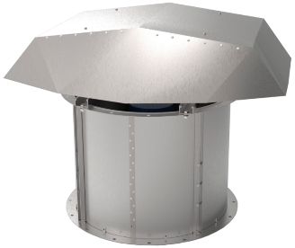
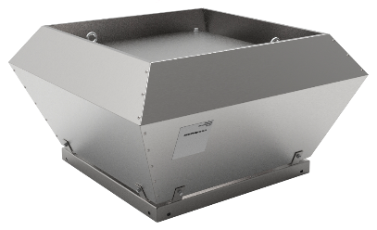
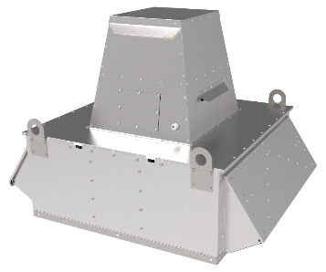
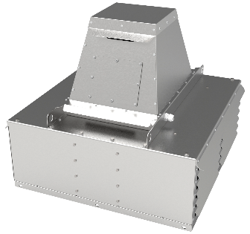
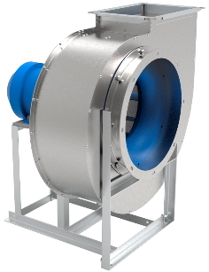

 |  |  | ROP |  | ROP-K |  | KRV |  |  | KRV-DU |  |  |  |  | KRV-V | RR

Автоматика
 |  | Щит питания и упраления
 |  | Щит питания и упраления с контроллером
 |  | Частотный преобразователь 3*380
 |  | Частотный преобразователь 1*220 -> 3*220

Комплектация
 |  | Стакан монтажный
 |  | Стакан монтажный утепленный
 |  | Стакан монтажный утепленный с шумоглушителем
 |  | Дренажный поддон для монтажного стакана

 |  | Клапан обратный
 |  | Клапан НЗ EI90

 |  | Гибкие вставки
 |  | Виброопоры
 |  | Защита от осадков
 |  | Защитная сетка

ДОПОЛНИТЕЛЬНАЯ ИНФОРМАЦИЯ

 | ИСПОЛНИТЕЛЬ |  |  |  |  |  |  |  | ДАТА |  |  |  |  | Подпись Заказчика

